Folha1
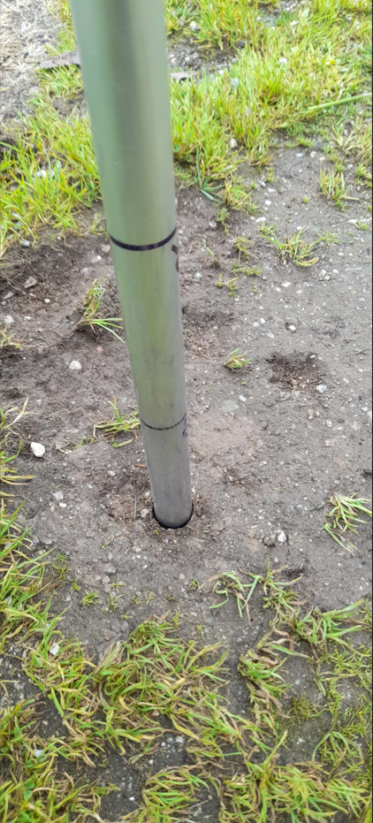
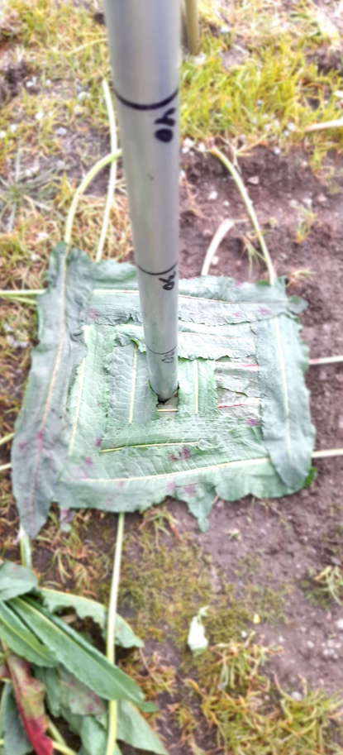
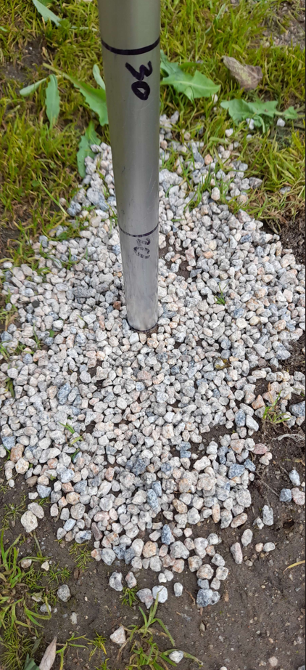
grass | RCWL-1670 | AJ-SR04M | terra | RCWL-1670 | AJ-SR04M | pedra | RCWL-1670 | AJ-SR04M | alcatrão | RCWL-1670 | AJ-SR04M
0.1 | 0.1 | .21 ou .23 ou .24 ou 6.07 | 0.1 | 0.11 | .21 ou .23 ou .24 ou 6.07 | 0.1 | 0.11 | .21 ou .23 ou .24 ou 6.07 | 0.1
0.2 | 0.19 | 0.2 | 0.2 | 0.19 | 0.2 | 0.2 | 0.2 | 0.21 | 0.2
0.3 | 0.3 | 0.3 | 0.3 | 0.3 | 0.3 | 0.3 | 0.31 | 0.325 | 0.3
0.4 | 0.39 | 0.4 | 0.4 | 0.4 | 0.4 | 0.4 | 0.42 | 0.425 | 0.4
0.5 | 0.51 | 0.5 | 0.5 | 0.5 | 0.5 | 0.5 | 0.53 | 0.52 | 0.5
0.6 | 0.6 | 0.6 | 0.6 | 0.6 | 0.6 | 0.6 | 0.61 | 0.62 | 0.6
0.7 | 0.71 | 0.71 | 0.7 | 0.7 | 0.71 | 0.7 | 0.725 | 0.72 | 0.7
0.8 |  |  | 0.8 |  |  | 0.8 |  |  | 0.8

